AFP S-Incr
FORMULARIO DE PAGO DE CONTRIBUCIONES
AL SISTEMA INTEGRAL DE PENSIONES
(Declatración Jurada)
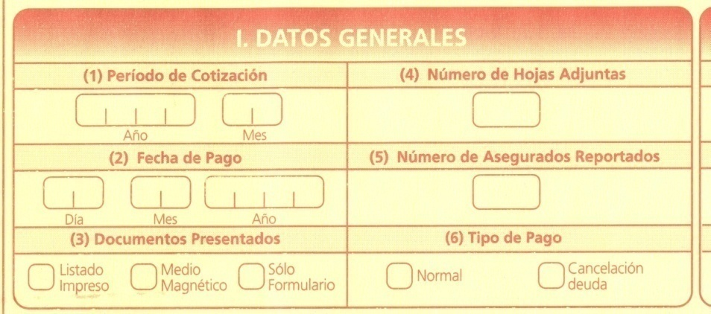

NOTA : EN CASO DE QUE EL NUMERO DE SUS DEPENDIENTES SEA MAYOR A DIEZ (10), DEBE ADJUNTAR A ESTE FORMULARIO EL DETALLE DE PLANILLAS DE ACUERDO AL FORMATO ESTABLECIDO EN ESTE FORMULARIO Y A LAS INSTRUCCIONES GENERALES QUE SE DETALLA AL DORSO.
III. DETALLE DE CONTRIBUCIONES, PRIMAS PARA EL SIP APORTES PARA VIVIENDA Y APORTES PARA EL FONDO SOLIDARIO
Identificación |  |  |  |  | Datos Generales del Asegurado |  |  |  |  |  | 17 | 18 | 19 | 20 | 21 | 22 | 23 | 24 | 25 | 26 | 27 | 28
 | 13 | 14 |  | 15 | 16
 | Tipo | Numero | Ext | NUA/CUA | Primer Apellido | Segundo Apelido | Apellido Casada | Primer Nombre | Segundo Nombre | Departamento | Novedades I/R/L/S | Fecha Novedades dd/mm/aa | Dias Cotizados | Tipo de Asegurado (Minero-M estacional-E Minero Cooperativ) | Total Ganado Dependiente Menor de 65 años que decide aportar al SIP | Total Ganado Dependiente Mayor de 65 años que decide aportar al SIP | Total Ganado Dependiente Menor de 65 años que decide no aportar al SIP | Total Ganado Dependiente Mayor de 65 años que decide no aportar al SIP | Cotización Adicional | Total Ganado en Bs. | Total Ganado en Bs. | Total Ganado en Bs Minero
1 | CI | 1111111 | L.P. |  |  |  |  |  |  | Sta Cz |  |  | 30 |  | 11,314.70 |  |  |  |  | 11,314.70 | 11,314.70
2 | CI | 2222222 | L.P. |  |  |  |  |  |  | Sta Cz |  |  | 30 |  | 9,163.02 |  |  |  |  | 9,163.02 | 9,163.02
3 | CI | 3333333 | L.P. |  |  |  |  |  |  | Sta Cz |  |  | 30 |  | 8,312.82 |  |  |  |  | 8,312.82 | 8,312.82
4 | CI | 4444444 | L.P. |  |  |  |  |  |  | Sta Cz |  |  | 30 |  | 7,233.90 |  |  |  |  | 7,233.90 | 7,233.90
5 | CI | 5555555 | L.P. |  |  |  |  |  |  | Sta Cz |  |  | 30 |  | 6,282.78 |  |  |  |  | 6,282.78 | 6,282.78
6 | CI | 6666666 | L.P. |  |  |  |  |  |  | Sta Cz |  |  | 30 |  | 5,756.54 |  |  |  |  | 5,756.54 | 5,756.54
7 | CI | 7777777 | L.P. |  |  |  |  |  |  | Sta Cz |  |  | 30 |  | 4,901.28 |  |  |  |  | 4,901.28 | 4,901.28
8 | CI | 8888888 | L.P. |  |  |  |  |  |  | Sta Cz |  |  | 30 |  | 4,426.27 |  |  |  |  | 4,426.27 | 4,426.27
9 | CI | 9999999 | BN |  |  |  |  |  |  | Sta Cz |  |  | 30 |  | 4,149.51 |  |  |  |  | 4,149.51 | 4,149.51
10 | CI | 9999999 | BN |  |  |  |  |  |  | Sta Cz |  |  | 30 |  | 4,704.80 |  |  |  |  | 4,704.80 | 4,704.80
11 | CI | 9999999 | BN |  |  |  |  |  |  | Sta Cz |  |  | 30 |  | 4,587.42 |  |  |  |  | 4,587.42 | 4,587.42
12 | CI | 9999999 | L.P. |  |  |  |  |  |  | Sta Cz |  |  | 30 |  | 3,996.04 |  |  |  |  | 3,996.04 | 3,996.04
TOTALES |  |  |  |  |  |  |  |  |  |  |  |  |  |  | 74,829.09 |  |  |  |  | 74,829.09 | 74,829.09

Declaro que los datos consignados son fidedignos y autorizo a la AFP a que del Total Ganado efectúe el prorrateo en los porcentajes determinados por ley entre cada uno de los afiliados reportados en este formulario. |  |  | APORTE AL SISTEMA INTEGRAL DE PENSIONES |  |  |  |  |  |  |  |  |  |  |  | APORTE PATRONAL PARA LA VIVIENDA |  |  |  | APORTE SOLIDARIO PATRONAL Y DEL ASEGURADO
 |  |  | 29 | Sumatoria Dependiente o Asegurado con Pensión del SIP menor de 65 años que decide seguir aportando al SIP Suma (21) |  |  |  |  |  |  |  | 74,829.09 |  |  | 42 Sumatoria del Total Ganado (26) |  | 74,829.09 |  | 47 | Sumatoria del Total Ganado (26) |  | 74,829.09
 |  |  | 30 | Sumatoria Dependiente mayor de 65 años o Asegurado con Pension del SIP mayor de 65 años que decide seguir aportando al SIP Suma (22) |  |  |  |  |  |  |  |  |  |  | 43 Contribución de Vivienda (fila 42x2%) |  | 1,496.58 |  | 48
 |  |  | 31 | Sumatoria Asegurado con Pensiones del SIP menor de 65 años que decide no seguir aportando al SIP Suma (23) |  |  |  |  |  |  |  |  |  |  | 44 Interes por Mora |  |  |  | 49 | Aporte Patronal Solidario (fila 47x3%) |  | 2,244.87
 |  |  | 32 | Sumatoria Asegurado con Pensiones del SIP mayor de 65 años que decide no seguir aportando al SIP Suma (24) |  |  |  |  |  |  |  |  |  |  | 45 Interes Incremental |  |  |  | 50 | Aporte Solidario del Asegurado (Fila 47x0,5%) |  | 374.15
 |  |  | 33 | Contribución Dependiente o Asegurado con Pensión del SIP menor de 65 años que decide aportar al SIP (Fila 29x13,92%) |  |  |  |  |  |  |  | 10,416.21 |  |  | 46 TOTAL A PAGAR (43+44+45) |  | 1,496.58 |  | 51
 |  |  | 34 | Contribución Dependiente mayor de 65 años o Asegurado con Pensión del SIP mayor de 65 años que decide seguir aportando al SIP (Fila 30 x 10.5%) |  |  |  |  |  |  |  |  |  |  |  |  |  |  | 52 | Subtotal Primas y Contribuciones (49+50+51) |  | 2,619.02
 |  |  | 35 | Contribución Asegurado con Pensiones del SIP menor de 65 años que decide no seguir aportando al SIP Suma (Fila 31x3.92%) |  |  |  |  |  |  |  |  |  |  | 10.00% | CAP INDIV |  |  | 53
 |  |  | 36 | Contribución Asegurado con Pensiones del SIP mayor de 65 años que decide no seguir aportando al SIP Suma (Fila 32x0.5%) |  |  |  |  |  |  |  |  |  |  | 1.71% | RIESGO COMUN |  |  | 54
 |  |  | 37 | Sumatoria Cotizaciones Adicionales Suma (25) |  |  |  |  |  |  |  |  |  |  | 1.71% | RIESGO PROF |  |  | 55 | TOTAL A PAGAR (52+53+54) |  | 2,619.02
 |  |  | 38 | Subtotal Primas y Contribuciones (33+34+35+36+37) |  |  |  |  |  |  |  | 10,416.21 |  |  | 0.50% | COMISION AFP
 |  |  | 39 | Interes por Mora |  |  |  |  |  |  |  |  |  |  | 13.92%
(56) Firma del empleador o Representante Legal |  |  | 40 | Interes Incremental
 |  |  | 41 | TOTAL A PAGAR SIP (38+39+40) |  |  |  |  |  |  |  | 10,416.21

Sello Entidad Financiera |  |  |  | SON
 |  |  |  |  |  |  |  |  |  |  |  | BOLIVIANOS

Yo ……………………………………………………………, tengo el conocimiento de que la falcedad de los datos consignados en el presente Formulario, constituye un delito tipificado en el Parágrafo II del Articulo 345 Bis del Codigo Penal Boliviano, cuya consecuencia es la privación de libertad de tres a cinco años y multa de sesenta a doscientos días.

